表紙
関係者外秘
PJ関係者限り

サンプルプロジェクト
システム機能設計書（画面）
プロジェクト管理システム/TOPメニュー

 | 第１．１版

2022-08-23

2. WA10301(TOPメニュー)
PJ名 |  |  |  | サンプルプロジェクト |  |  |  |  |  |  | 成果物名 |  |  |  | システム機能設計書（画面） WA10301/TOPメニュー |  |  |  |  | 作成 | TIS |  |  | 2019-05-14
システム名 |  |  |  | サンプルシステム |  |  |  |  |  |  |  |  |  |  |  |  |  |  |  | 変更 | TIS |  |  | 2022-08-23
サブシステム名 |  |  |  | プロジェクト管理システム

 | 2. WA10301(TOPメニュー)
 |  | 2.1. 画面レイアウト

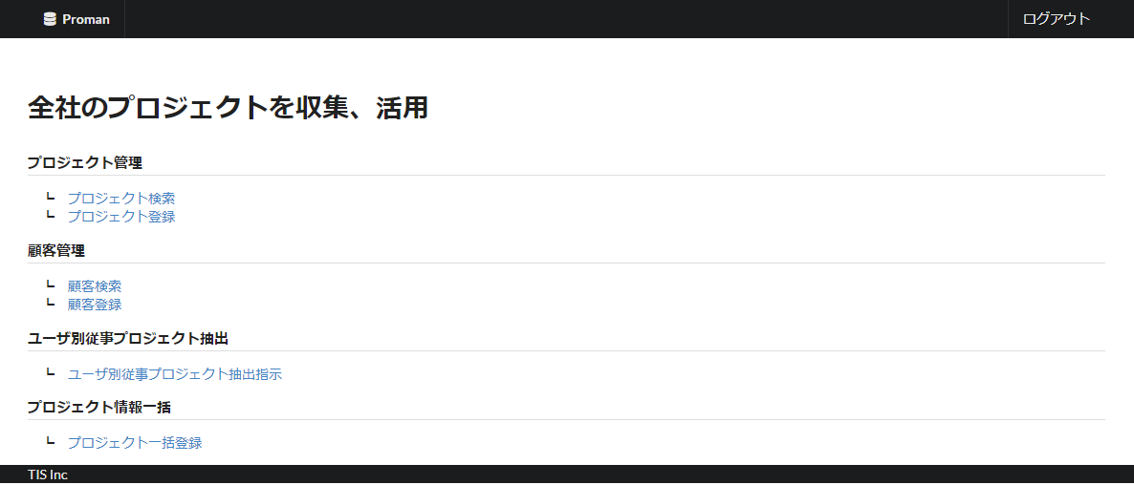

 |  | 2.2. 一覧表示

 |  |  | No. | 領域名 |  |  |  |  |  | ページング有無 |  |  | ソート条件 |  |  |  |  | 備考
 |  |  | 1 | - |  |  |  |  |  | - |  |  | - |  |  |  |  | -

 |  | 2.3. 画面項目定義

 |  |  | No. | 表示情報 |  |  |  |  |  |  |  |  |  |  |  |  |  |  |  |  |  | ドメイン名
 |  |  |  | 画面項目名 |  |  | 画面項目種別 |  | 情報取得元 |  |  |  |  |  |  |  | 編集仕様 |  | 初期値 |  | 必須

 |  |  | 1 | - |  |  | - |  | - |  |  |  |  |  |  |  | - |  | - |  | - | -

 |  | 2.4. 入出力一覧

 |  |  | No. | 入出力名 |  |  |  | 種別 |  |  | I/O | DBアクセス種別 |  |  |  |  |  | 備考
 |  |  |  |  |  |  |  |  |  |  |  | C | R | U | D | ﾛｯｸ対象
 |  |  | 1 | - |  |  |  | - |  |  |  | - | - | - | - | - |  | -

グレーアウト箇所は2022年8月版では未実装
 |  | 2.5. 画面イベント一覧

 |  |  | No. | 画面イベント名 |  |  |  | 発生タイミング |  |  |  |  |  | 画面イベント概要 |  |  |  |  | 正常時遷移先画面 |  |  |  | サーバ通信有無
 |  |  | 1 | 初期表示 |  |  |  | ‐ |  |  |  |  |  | TOPメニュー画面を表示する。 |  |  |  |  | - |  |  |  | あり(同期)
 |  |  | 2 | プロジェクト検索 |  |  |  | 「プロジェクト検索」リンククリック |  |  |  |  |  | プロジェクト検索画面へ遷移する。 |  |  |  |  | プロジェクト検索 |  |  |  | あり(同期)
 |  |  | 3 | プロジェクト登録 |  |  |  | 「プロジェクト登録」リンククリック |  |  |  |  |  | プロジェクト登録画面へ遷移する。 |  |  |  |  | プロジェクト登録 |  |  |  | あり(同期)
 |  |  | 4 | 顧客検索 |  |  |  | 「顧客検索」リンククリック |  |  |  |  |  | 顧客検索画面へ遷移する。 |  |  |  |  | 顧客検索 |  |  |  | あり(同期)
 |  |  | 5 | 顧客登録 |  |  |  | 「顧客登録」リンククリック |  |  |  |  |  | 顧客登録画面へ遷移する。 |  |  |  |  | 顧客登録 |  |  |  | あり(同期)
 |  |  | 6 | ユーザ別従事プロジェクト抽出指示 |  |  |  | 「ユーザ別従事プロジェクト抽出指示」リンククリック |  |  |  |  |  | ユーザ別従事プロジェクト抽出指示画面へ遷移する。 |  |  |  |  | ユーザ別従事プロジェクト抽出指示 |  |  |  | あり(同期)
 |  |  | 7 | プロジェクト一括登録 |  |  |  | 「プロジェクト一括登録」リンククリック |  |  |  |  |  | プロジェクト一括登録画面へ遷移する。 |  |  |  |  | プロジェクト一括登録 |  |  |  | あり(同期)

 |  | 2.6. 画面イベント詳細
 |  |  | 2.6.1. 初期表示イベント

 |  |  |  | (1) バリデーション処理

 |  |  |  |  | なし。

 |  |  |  | (2) 表示処理

 |  |  |  |  | (a)メニューの可視化を設定する。
 |  |  |  |  |  | ログイン中のユーザがマネージャーではない場合、下記メニューを不可視に設定する。
 |  |  |  |  |  | ・プロジェクト登録
 |  |  |  |  |  | ・ユーザ別従事プロジェクト抽出指示
 |  |  |  |  |  | ・プロジェクト一括登録
 |  |  |  |  |  | ・顧客登録

 |  |  | 2.6.2. プロジェクト検索イベント

 |  |  |  | (1) 表示処理

 |  |  |  |  | プロジェクト検索へ遷移する。

 |  |  | 2.6.3. プロジェクト登録イベント

 |  |  |  | (1) 表示処理

 |  |  |  |  | プロジェクト登録へ遷移する。

2022年8月版では未実装
 |  |  | 2.6.4. 顧客検索イベント

 |  |  |  | (1) 表示処理

 |  |  |  |  | 顧客検索へ遷移する。

 |  |  | 2.6.5. 顧客登録イベント

 |  |  |  | (1) 表示処理

 |  |  |  |  | 顧客登録へ遷移する。

 |  |  | 2.6.6. ユーザ別従事プロジェクト抽出指示イベント

 |  |  |  | (1) 表示処理

 |  |  |  |  | ユーザ別従事プロジェクト抽出指示へ遷移する。

 |  |  | 2.6.7. プロジェクト一括登録イベント

 |  |  |  | (1) 表示処理

 |  |  |  |  | プロジェクト一括登録へ遷移する。

